分析报告
数据有效性分析报告

样本总体分布情况

样本总数 | 坏客户数 | 坏客户占比 | 备注
22729 | 1607 | 7.07%

数值类变量相关性

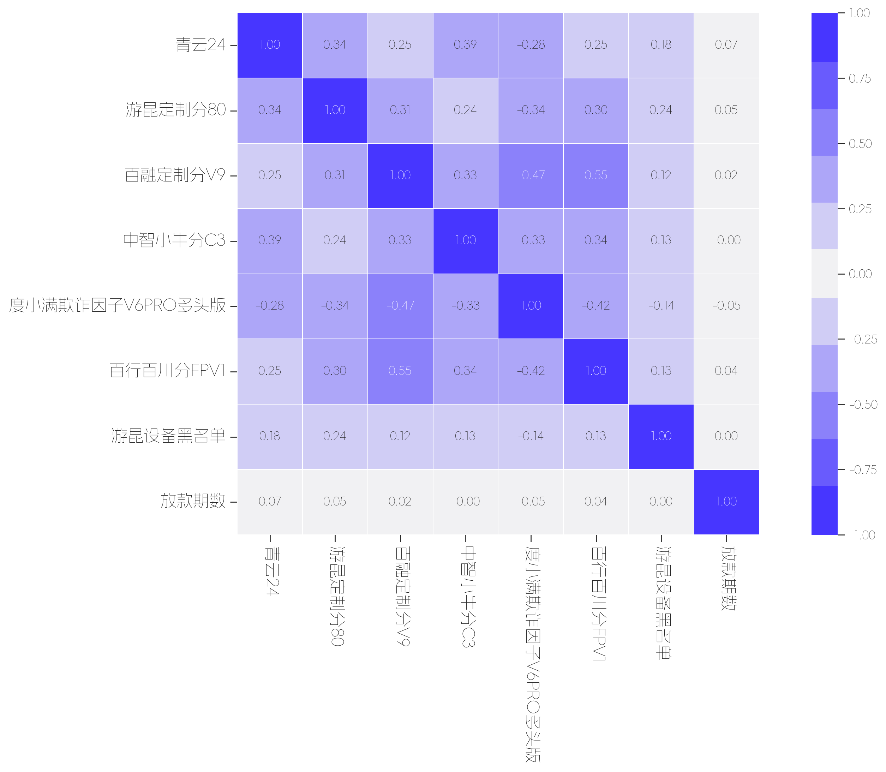

 | 青云24 | 游昆定制分80 | 百融定制分V9 | 中智小牛分C3 | 度小满欺诈因子V6PRO多头版 | 百行百川分FPV1 | 游昆设备黑名单 | 放款期数
青云24 | 1.00 | 0.34 | 0.25 | 0.39 | -0.28 | 0.25 | 0.18 | 0.07
游昆定制分80 | 0.34 | 1.00 | 0.31 | 0.24 | -0.34 | 0.30 | 0.24 | 0.05
百融定制分V9 | 0.25 | 0.31 | 1.00 | 0.33 | -0.47 | 0.55 | 0.12 | 0.02
中智小牛分C3 | 0.39 | 0.24 | 0.33 | 1.00 | -0.33 | 0.34 | 0.13 | 0.00
度小满欺诈因子V6PRO多头版 | -0.28 | -0.34 | -0.47 | -0.33 | 1.00 | -0.42 | -0.14 | -0.05
百行百川分FPV1 | 0.25 | 0.30 | 0.55 | 0.34 | -0.42 | 1.00 | 0.13 | 0.04
游昆设备黑名单 | 0.18 | 0.24 | 0.12 | 0.13 | -0.14 | 0.13 | 1.00 | 0.00
放款期数 | 0.07 | 0.05 | 0.02 | 0.00 | -0.05 | 0.04 | 0.00 | 1.00

数值类特征 OR 评分效果评估

数据字段: 青云评分 (缺失率: 0.0%)

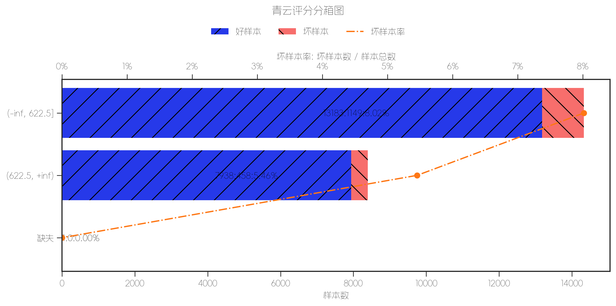
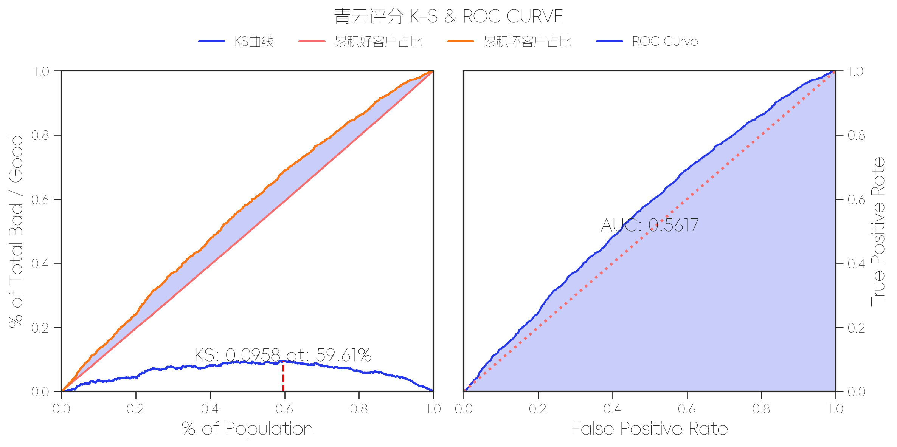
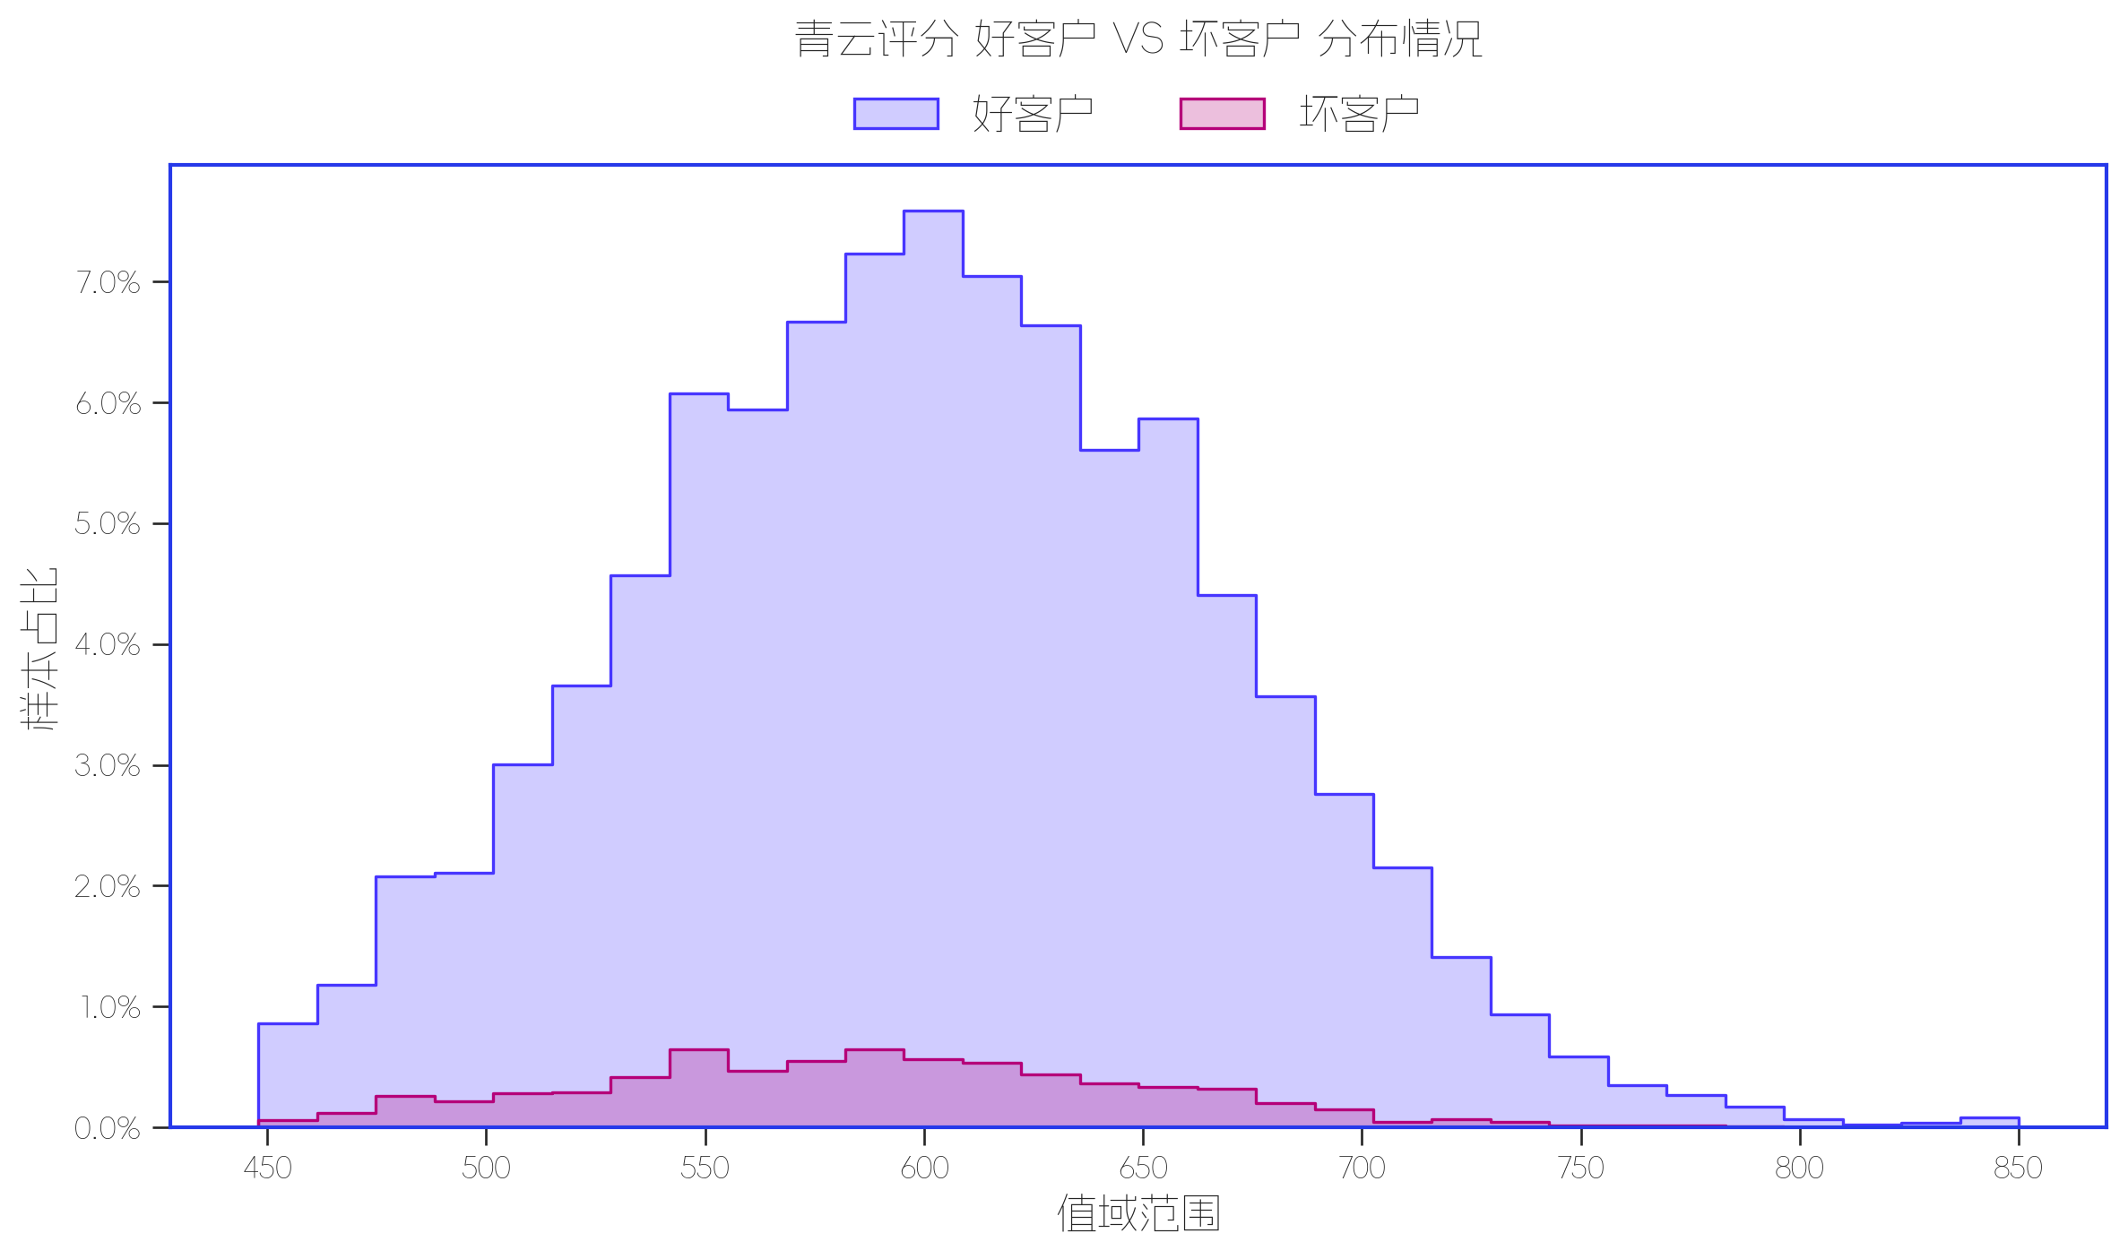

指标名称 | 指标含义 | 分箱标签 | 样本总数 | 好样本数 | 坏样本数 | 样本占比 | 好样本占比 | 坏样本占比 | 坏样本率 | 分档WOE值 | 分档IV值 | 指标IV值 | LIFT值 | 坏账改善 | 累积LIFT值 | 累积坏账改善 | 累积好样本数 | 累积坏样本数 | 分档KS值
青云24 | 青云评分 | (-inf, 622.5] | 14332 | 13183 | 1149 | 63.06% | 62.41% | 71.50% | 8.02% | 0.1359 | 0.0123 | 0.0384 | 113.39% | 22.86% | 113.39% | 22.86% | 13183 | 1149 | 0.0909
 |  | (622.5, +inf) | 8396 | 7938 | 458 | 36.94% | 37.58% | 28.50% | 5.46% | -0.2766 | 0.0251 | 0.0384 | 77.15% | -13.38% | 100.00% | 100.00% | 21121 | 1607 | 0
 |  | 缺失 | 1 | 1 | 0 | 0.00% | 0.00% | 0.00% | 0.00% | -20.4499 | 0.001 | 0.0384 | 0.00% | 0.00% | 100.00% | 0.00% | 21122 | 1607 | 0

数据字段: 游昆评分 (缺失率: 0.0%)

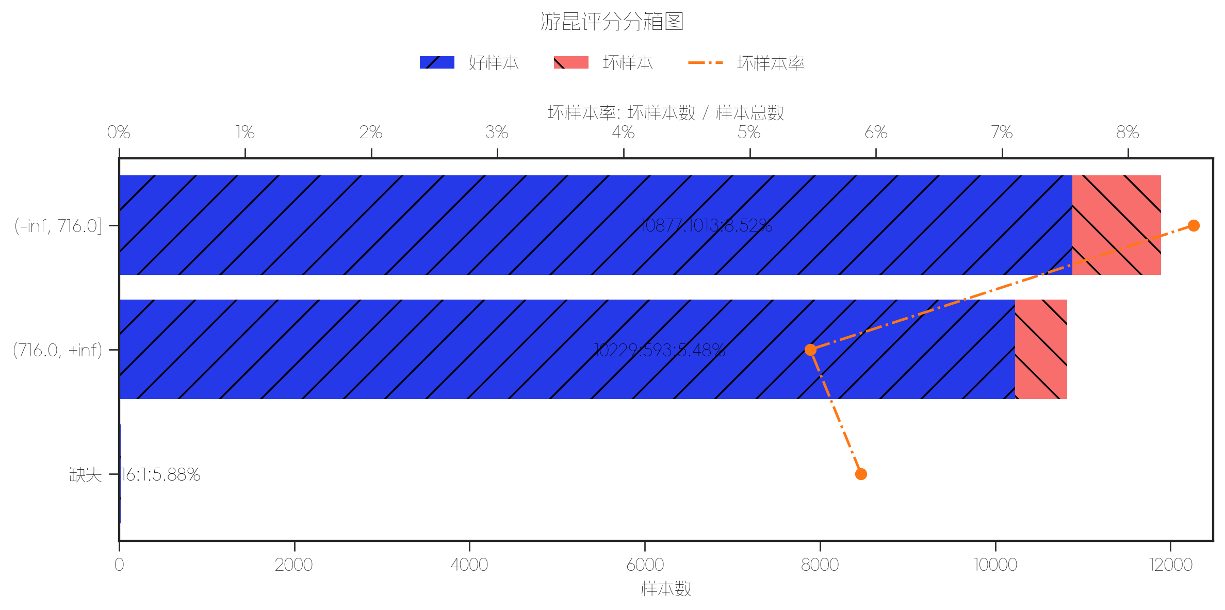
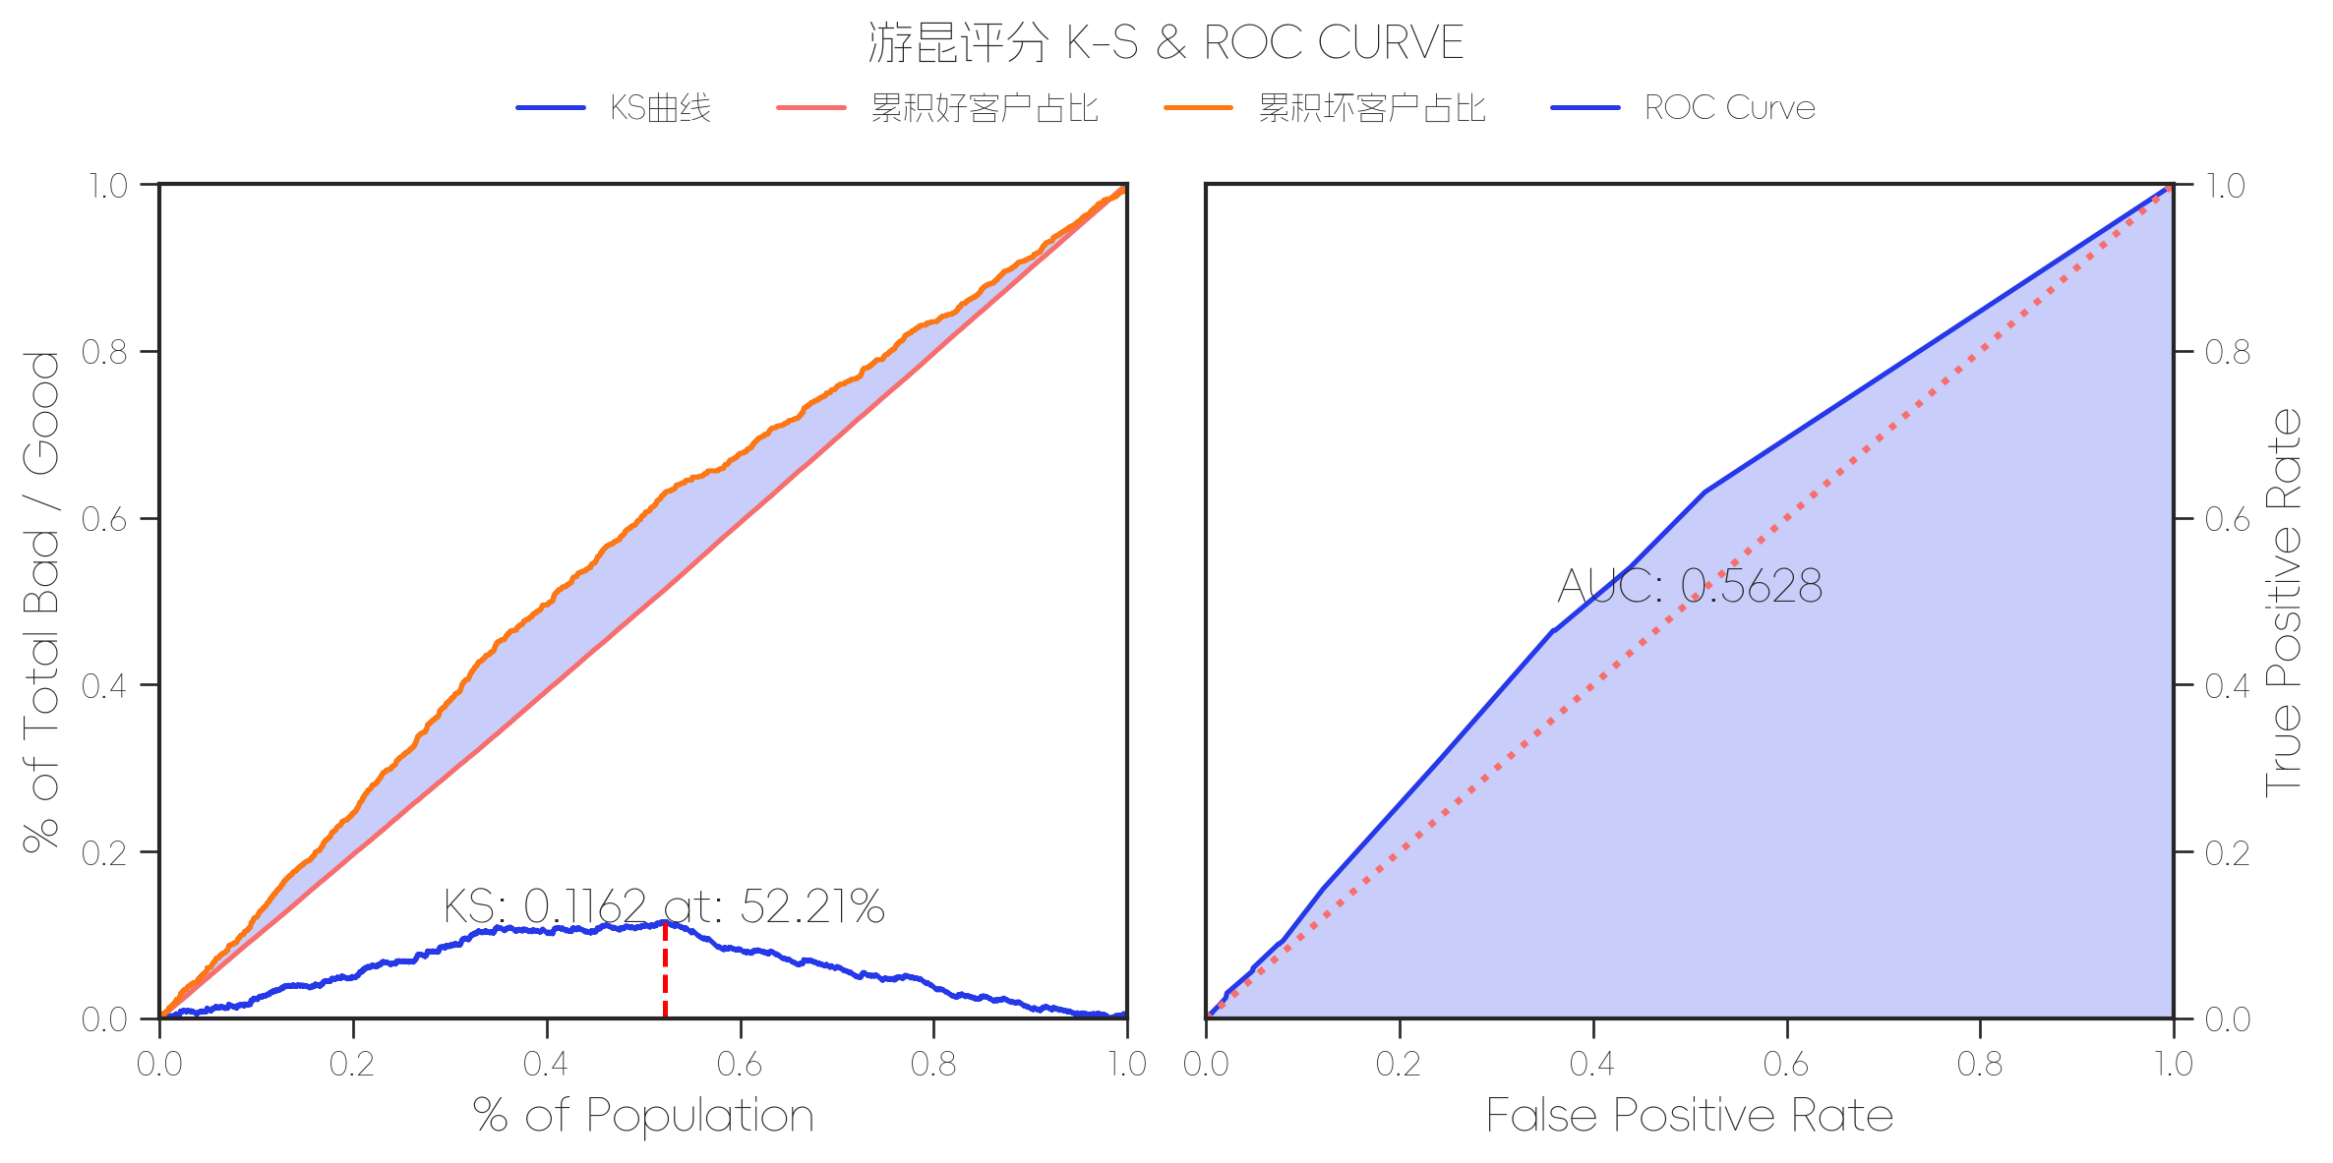
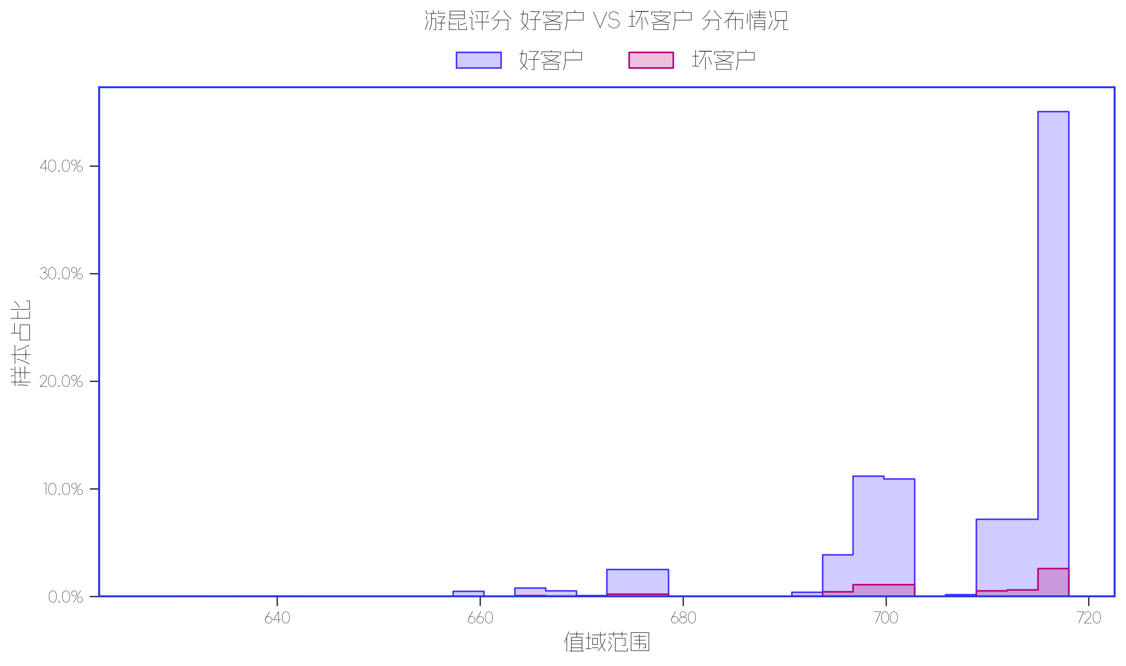

指标名称 | 指标含义 | 分箱标签 | 样本总数 | 好样本数 | 坏样本数 | 样本占比 | 好样本占比 | 坏样本占比 | 坏样本率 | 分档WOE值 | 分档IV值 | 指标IV值 | LIFT值 | 坏账改善 | 累积LIFT值 | 累积坏账改善 | 累积好样本数 | 累积坏样本数 | 分档KS值
游昆定制分80 | 游昆评分 | (-inf, 716.0] | 11890 | 10877 | 1013 | 52.31% | 51.50% | 63.04% | 8.52% | 0.2022 | 0.0233 | 0.0547 | 120.50% | 22.49% | 120.50% | 22.49% | 10877 | 1013 | 0.1154
 |  | (716.0, +inf) | 10822 | 10229 | 593 | 47.61% | 48.43% | 36.90% | 5.48% | -0.2718 | 0.0313 | 0.0547 | 77.50% | -20.45% | 100.01% | 16.80% | 21106 | 1606 | 0.0001
 |  | 缺失 | 17 | 16 | 1 | 0.07% | 0.08% | 0.06% | 5.88% | -0.1966 | 0 | 0.0547 | 83.20% | -0.01% | 100.00% | 0.00% | 21122 | 1607 | 0

数据字段: 百融评分 (缺失率: 0.0%)

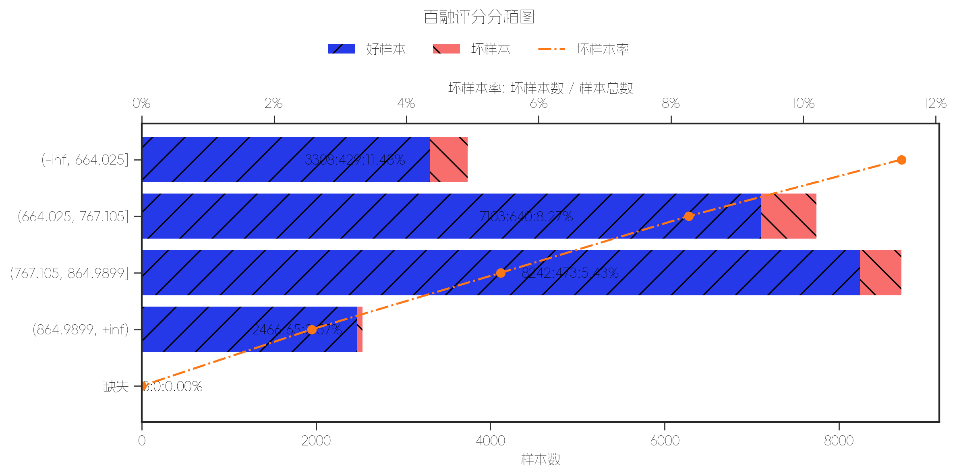
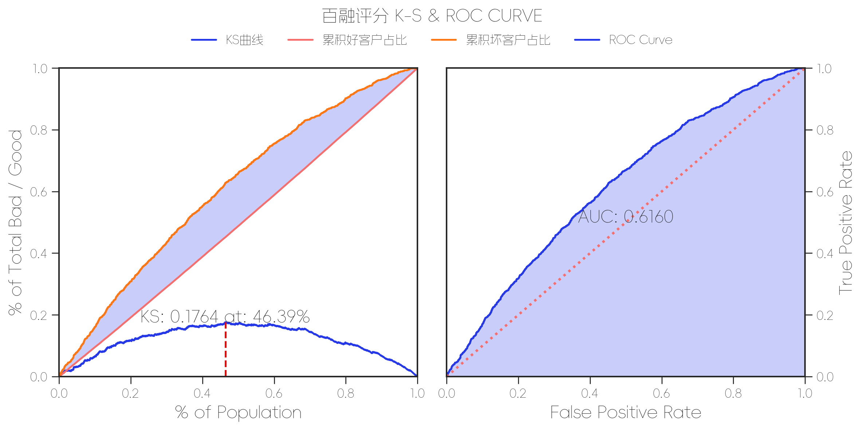
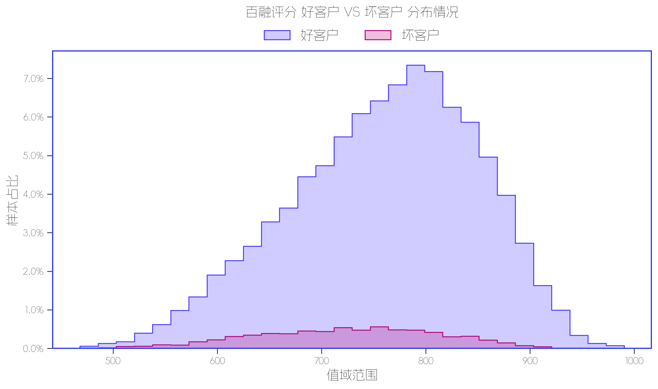

指标名称 | 指标含义 | 分箱标签 | 样本总数 | 好样本数 | 坏样本数 | 样本占比 | 好样本占比 | 坏样本占比 | 坏样本率 | 分档WOE值 | 分档IV值 | 指标IV值 | LIFT值 | 坏账改善 | 累积LIFT值 | 累积坏账改善 | 累积好样本数 | 累积坏样本数 | 分档KS值
百融定制分V9 | 百融评分 | (-inf, 664.025] | 3737 | 3308 | 429 | 16.44% | 15.66% | 26.70% | 11.48% | 0.5333 | 0.0588 | 0.1803 | 162.37% | 12.27% | 162.37% | 12.27% | 3308 | 429 | 0.1103
 |  | (664.025, 767.105] | 7743 | 7103 | 640 | 34.07% | 33.63% | 39.83% | 8.27% | 0.1691 | 0.0105 | 0.1803 | 116.91% | 8.73% | 131.70% | 32.36% | 10411 | 1069 | 0.1723
 |  | (767.105, 864.9899] | 8715 | 8242 | 473 | 38.34% | 39.02% | 29.43% | 5.43% | -0.282 | 0.027 | 0.1803 | 76.76% | -14.45% | 108.00% | 63.72% | 18653 | 1542 | 0.0764
 |  | (864.9899, +inf) | 2531 | 2466 | 65 | 11.14% | 11.68% | 4.04% | 2.57% | -1.06 | 0.0809 | 0.1803 | 36.32% | -7.98% | 100.01% | 100.00% | 21119 | 1607 | 0.0001
 |  | 缺失 | 3 | 3 | 0 | 0.01% | 0.01% | 0.00% | 0.00% | -21.5485 | 0.0031 | 0.1803 | 0.00% | -0.01% | 100.00% | 0.00% | 21122 | 1607 | 0

数据字段: 中智评分 (缺失率: 0.0%)

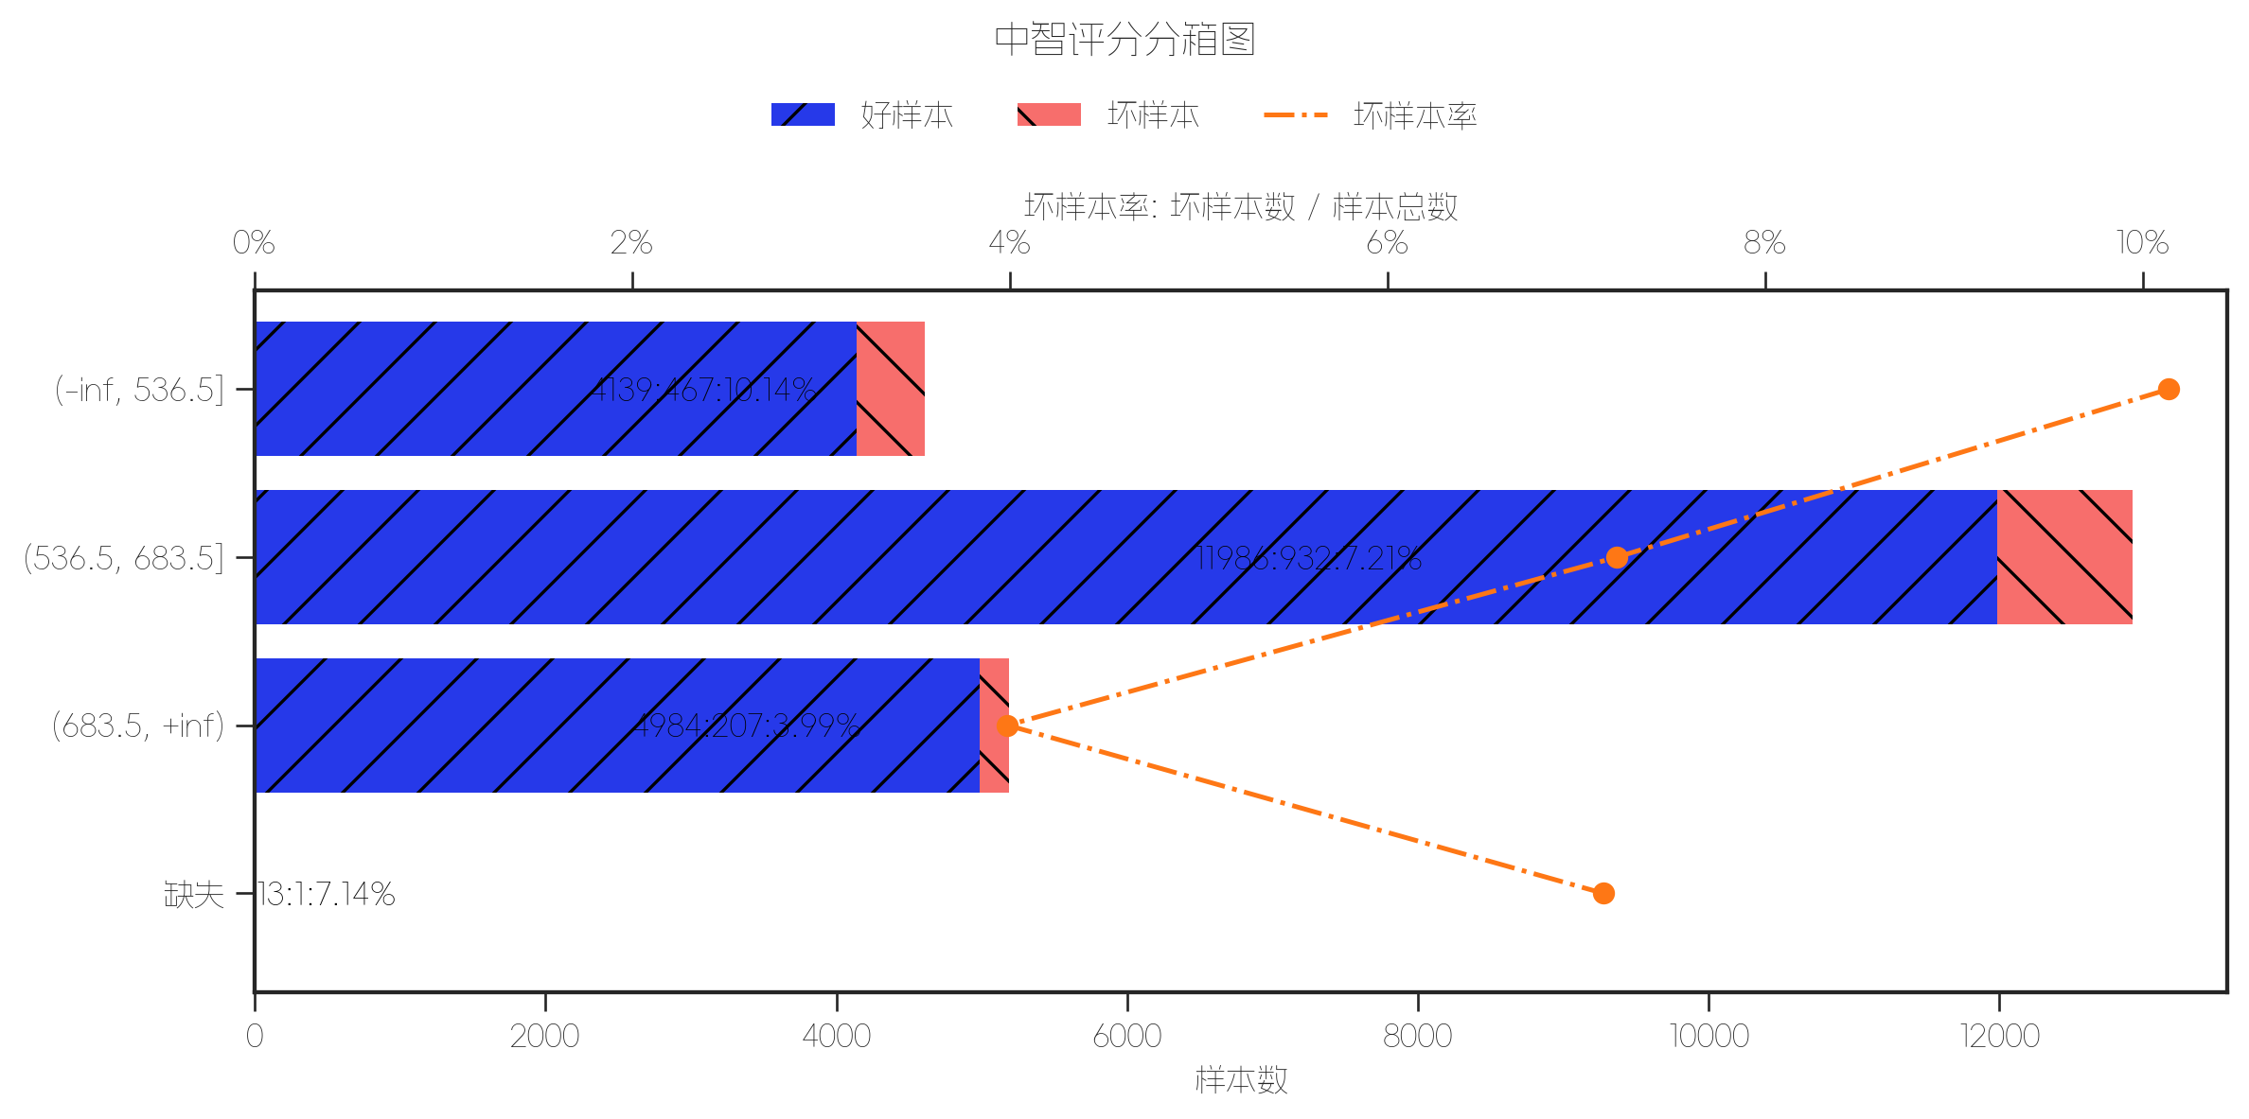
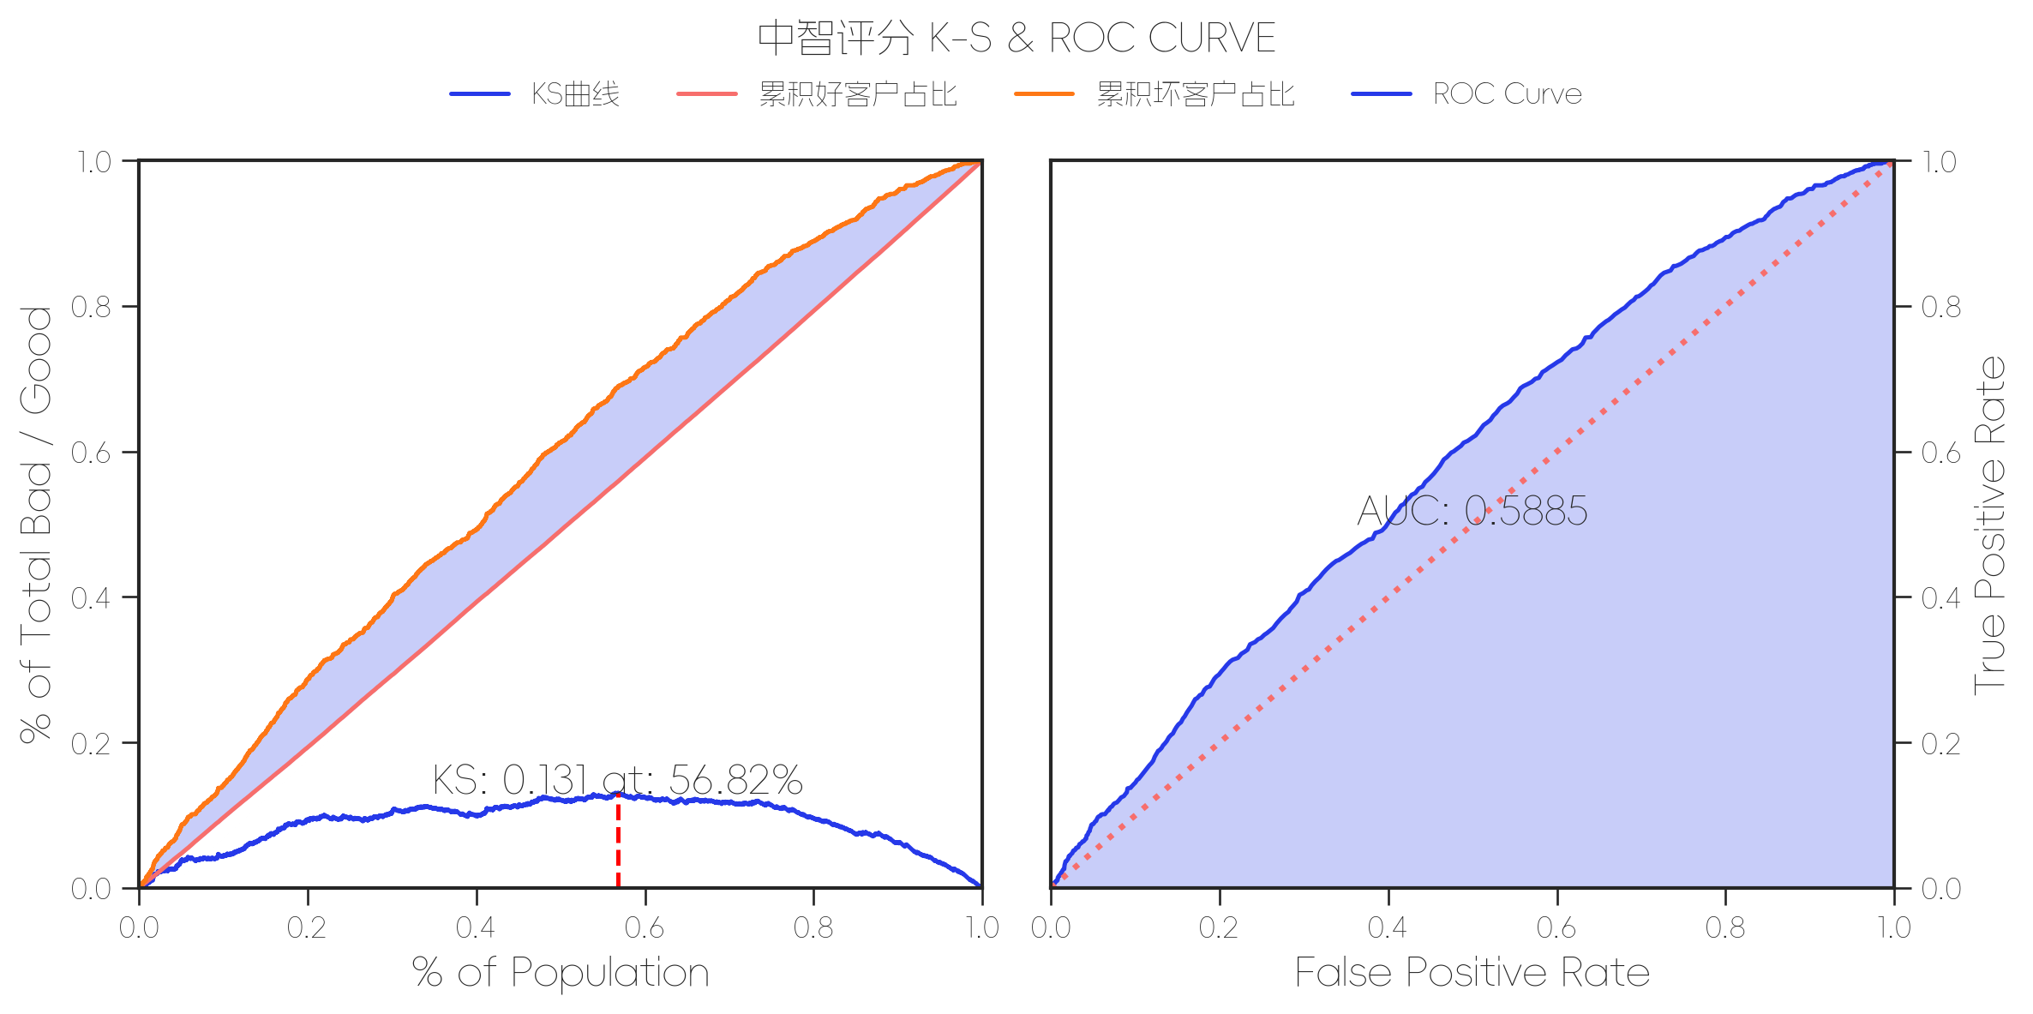
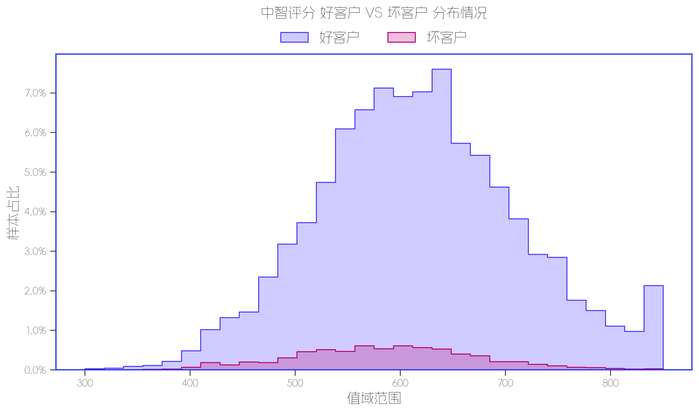

指标名称 | 指标含义 | 分箱标签 | 样本总数 | 好样本数 | 坏样本数 | 样本占比 | 好样本占比 | 坏样本占比 | 坏样本率 | 分档WOE值 | 分档IV值 | 指标IV值 | LIFT值 | 坏账改善 | 累积LIFT值 | 累积坏账改善 | 累积好样本数 | 累积坏样本数 | 分档KS值
中智小牛分C3 | 中智评分 | (-inf, 536.5] | 4606 | 4139 | 467 | 20.26% | 19.60% | 29.06% | 10.14% | 0.3941 | 0.0373 | 0.1024 | 143.40% | 11.03% | 143.40% | 11.03% | 4139 | 467 | 0.0946
 |  | (536.5, 683.5] | 12918 | 11986 | 932 | 56.83% | 56.75% | 58.00% | 7.21% | 0.0218 | 0.0003 | 0.1024 | 102.04% | 2.69% | 112.91% | 43.48% | 16125 | 1399 | 0.1071
 |  | (683.5, +inf) | 5191 | 4984 | 207 | 22.84% | 23.60% | 12.88% | 3.99% | -0.6053 | 0.0649 | 0.1024 | 56.40% | -12.90% | 100.00% | -1.03% | 21109 | 1606 | 0
 |  | 缺失 | 14 | 13 | 1 | 0.06% | 0.06% | 0.06% | 7.14% | 0.011 | 0 | 0.1024 | 101.03% | 0.00% | 100.00% | 0.00% | 21122 | 1607 | 0

数据字段: 度小满欺诈分 (缺失率: 0.0%)

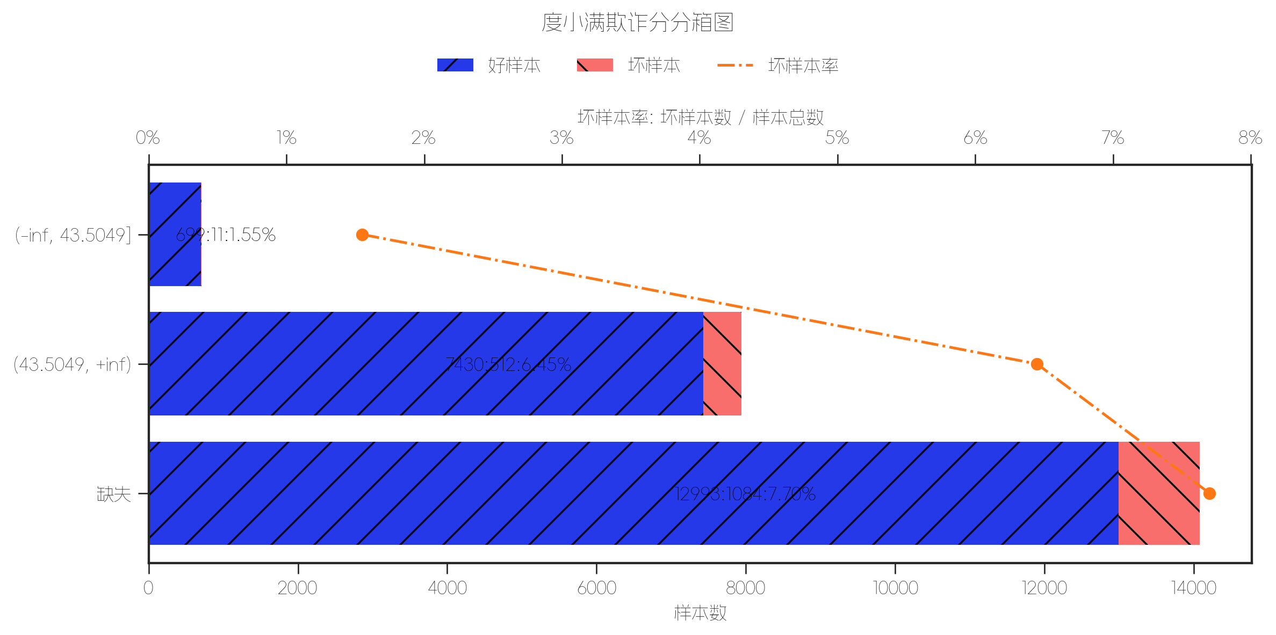

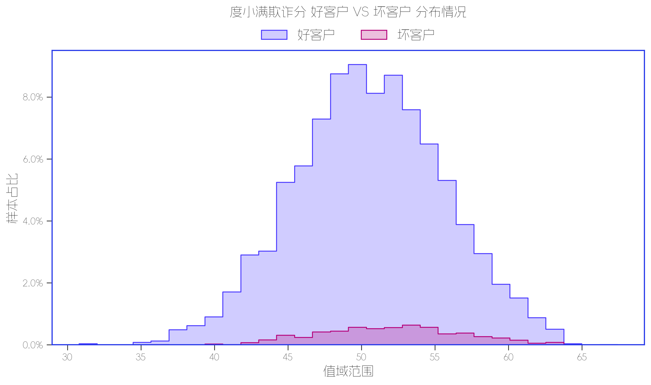

指标名称 | 指标含义 | 分箱标签 | 样本总数 | 好样本数 | 坏样本数 | 样本占比 | 好样本占比 | 坏样本占比 | 坏样本率 | 分档WOE值 | 分档IV值 | 指标IV值 | LIFT值 | 坏账改善 | 累积LIFT值 | 累积坏账改善 | 累积好样本数 | 累积坏样本数 | 分档KS值
度小满欺诈因子V6PRO多头版 | 度小满欺诈分 | (-inf, 43.5049] | 710 | 699 | 11 | 3.12% | 3.31% | 0.68% | 1.55% | -1.5758 | 0.0414 | 0.0501 | 21.91% | -2.52% | 21.91% | -2.52% | 699 | 11 | 0.0262
 |  | (43.5049, +inf) | 7942 | 7430 | 512 | 34.94% | 35.18% | 31.86% | 6.45% | -0.099 | 0.0033 | 0.0501 | 91.18% | -4.74% | 85.50% | -8.91% | 8129 | 523 | 0.0594
 |  | 缺失 | 14077 | 12993 | 1084 | 61.93% | 61.51% | 67.45% | 7.70% | 0.0922 | 0.0055 | 0.0501 | 108.91% | 14.50% | 100.00% | 0.00% | 21122 | 1607 | 0

数据字段: 百行评分 (缺失率: 0.0%)

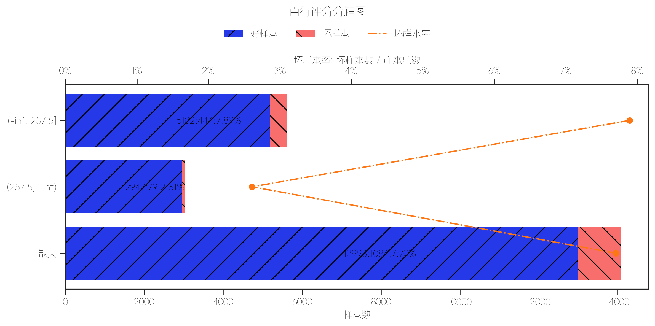
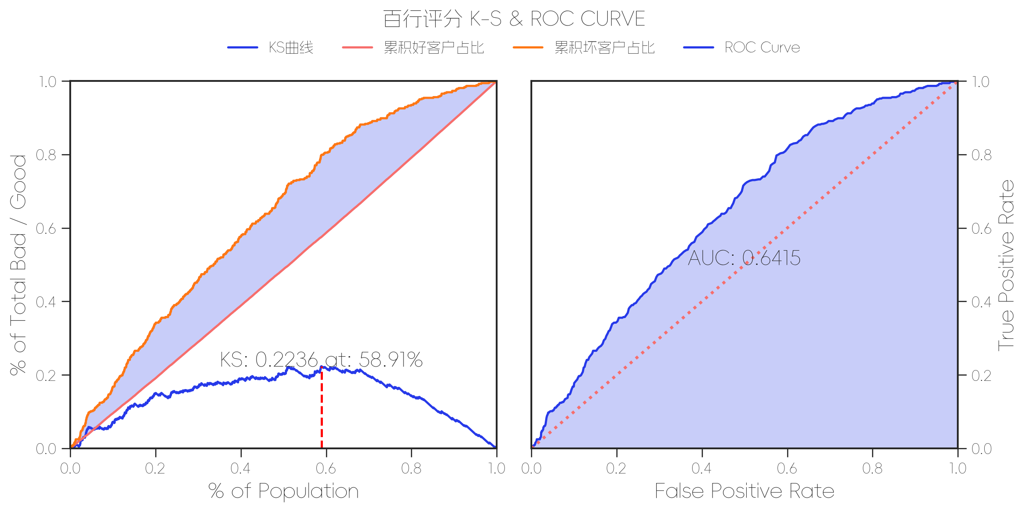
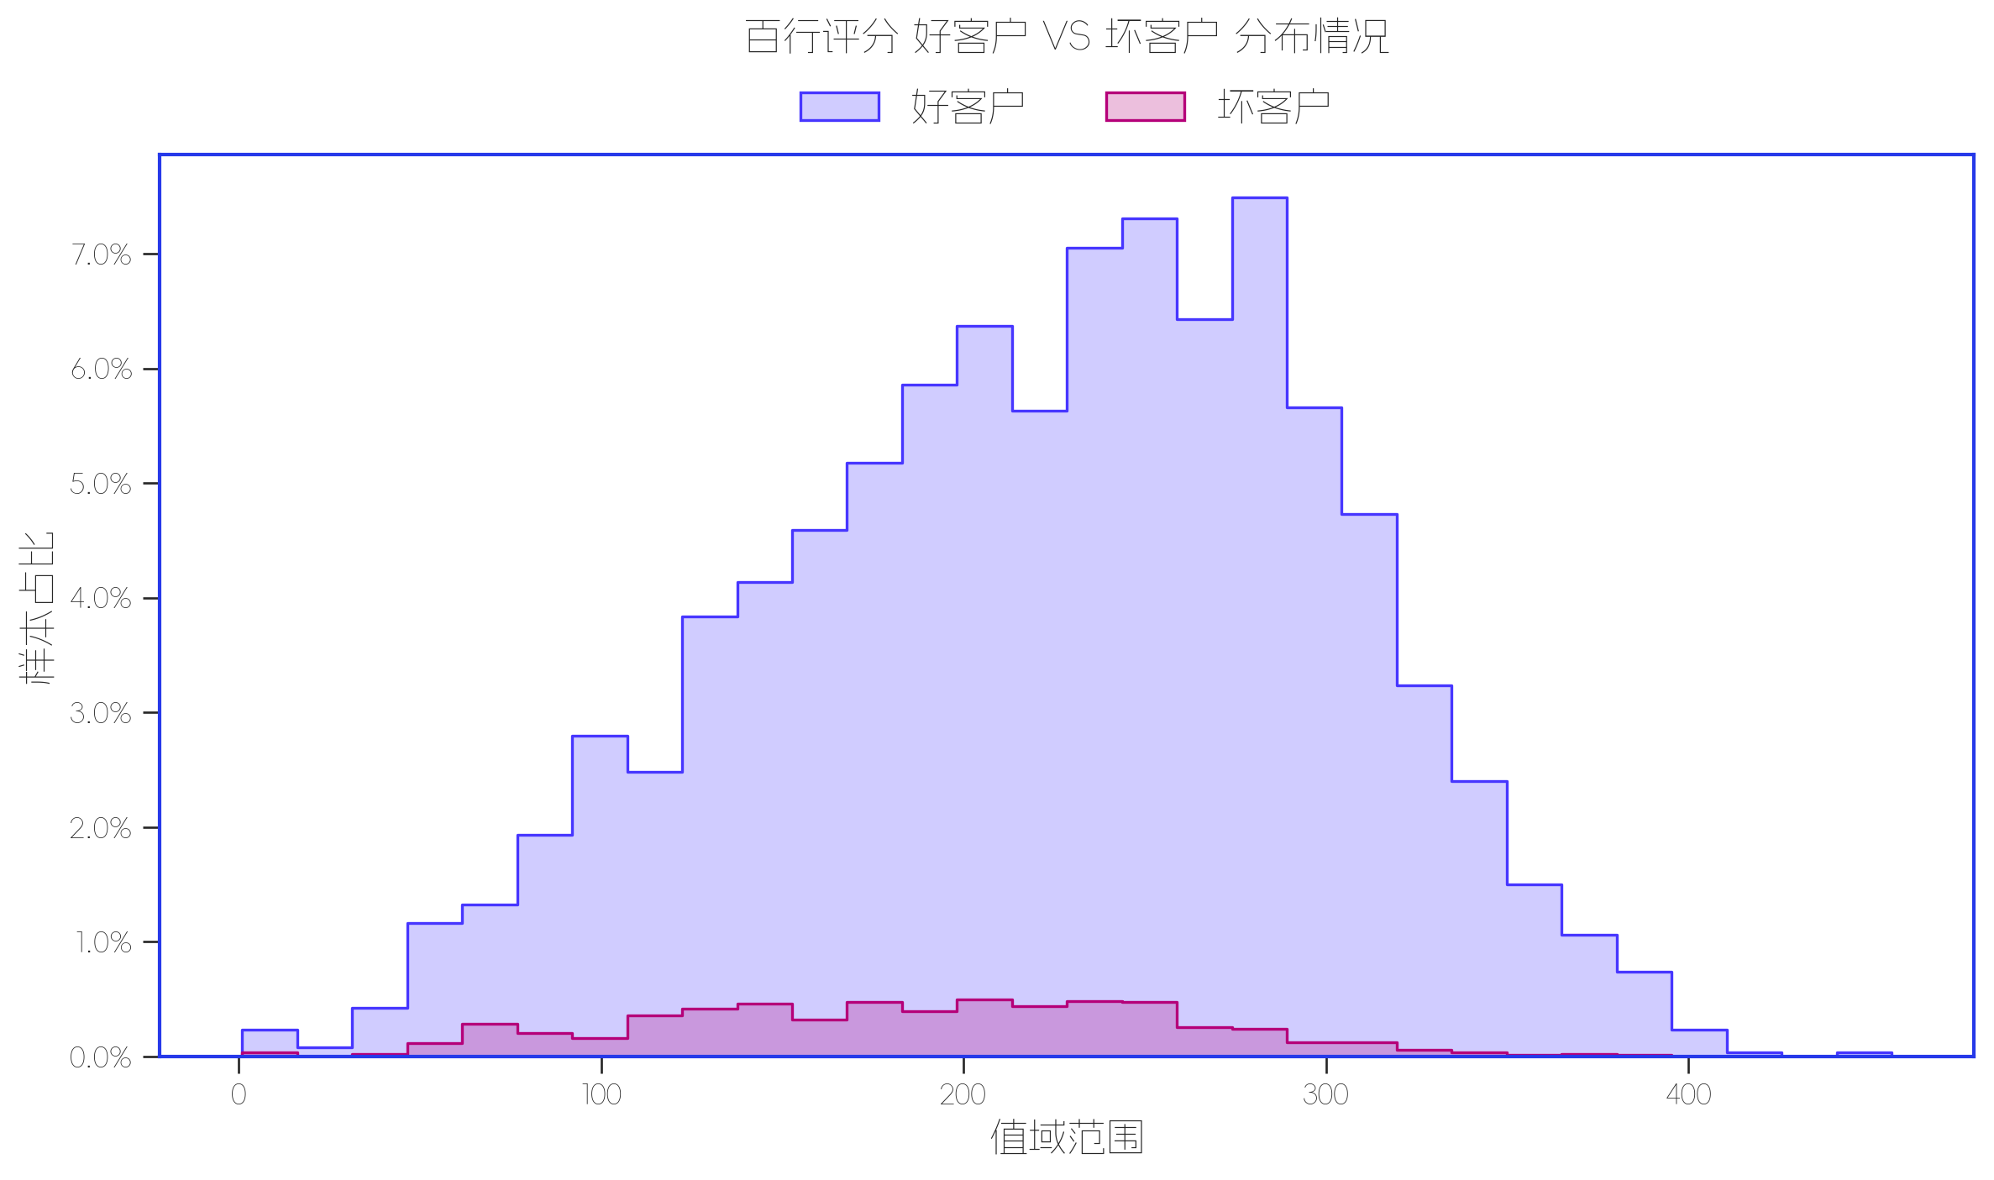

指标名称 | 指标含义 | 分箱标签 | 样本总数 | 好样本数 | 坏样本数 | 样本占比 | 好样本占比 | 坏样本占比 | 坏样本率 | 分档WOE值 | 分档IV值 | 指标IV值 | LIFT值 | 坏账改善 | 累积LIFT值 | 累积坏账改善 | 累积好样本数 | 累积坏样本数 | 分档KS值
百行百川分FPV1 | 百行评分 | (-inf, 257.5] | 5626 | 5182 | 444 | 24.75% | 24.53% | 27.63% | 7.89% | 0.1188 | 0.0037 | 0.1034 | 111.62% | 3.82% | 111.62% | 3.82% | 5182 | 444 | 0.031
 |  | (257.5, +inf) | 3026 | 2947 | 79 | 13.31% | 13.95% | 4.92% | 2.61% | -1.0431 | 0.0943 | 0.1034 | 36.93% | -9.69% | 85.50% | -8.91% | 8129 | 523 | 0.0594
 |  | 缺失 | 14077 | 12993 | 1084 | 61.93% | 61.51% | 67.45% | 7.70% | 0.0922 | 0.0055 | 0.1034 | 108.91% | 14.50% | 100.00% | 0.00% | 21122 | 1607 | 0

数据字段: 设备黑名单 (缺失率: 26.58%)

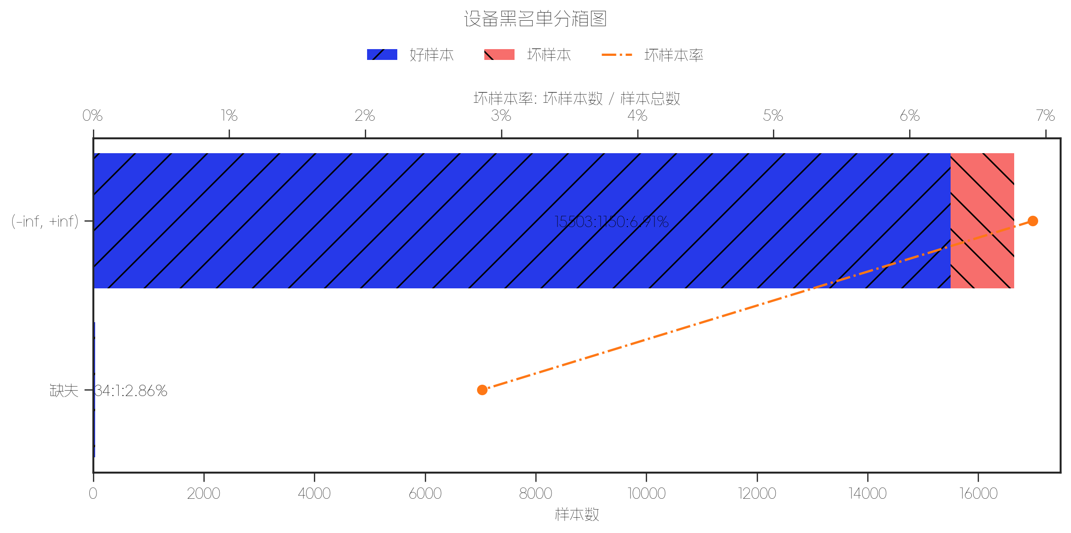
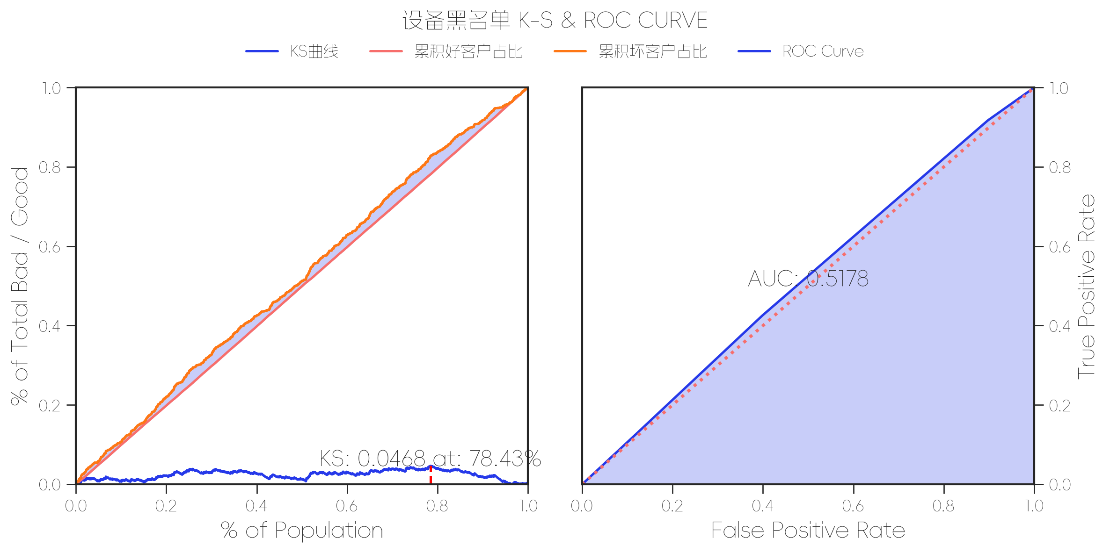
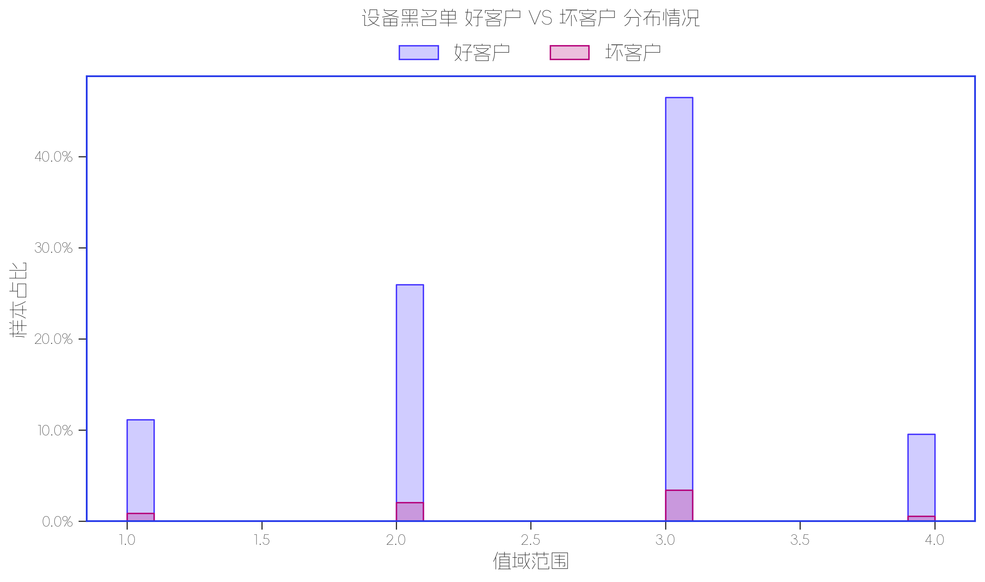

指标名称 | 指标含义 | 分箱标签 | 样本总数 | 好样本数 | 坏样本数 | 样本占比 | 好样本占比 | 坏样本占比 | 坏样本率 | 分档WOE值 | 分档IV值 | 指标IV值 | LIFT值 | 坏账改善 | 累积LIFT值 | 累积坏账改善 | 累积好样本数 | 累积坏样本数 | 分档KS值
游昆设备黑名单 | 设备黑名单 | (-inf, +inf) | 16653 | 15503 | 1150 | 99.79% | 99.78% | 99.91% | 6.91% | 0.0013 | 0 | 0.0012 | 100.12% | 58.58% | 100.12% | 58.58% | 15503 | 1150 | 0.0013
 |  | 缺失 | 35 | 34 | 1 | 0.21% | 0.22% | 0.09% | 2.86% | -0.9238 | 0.0012 | 0.0012 | 41.42% | -0.12% | 100.00% | 0.00% | 15537 | 1151 | 0

数据字段: 贷款期数 (缺失率: 0.0%)

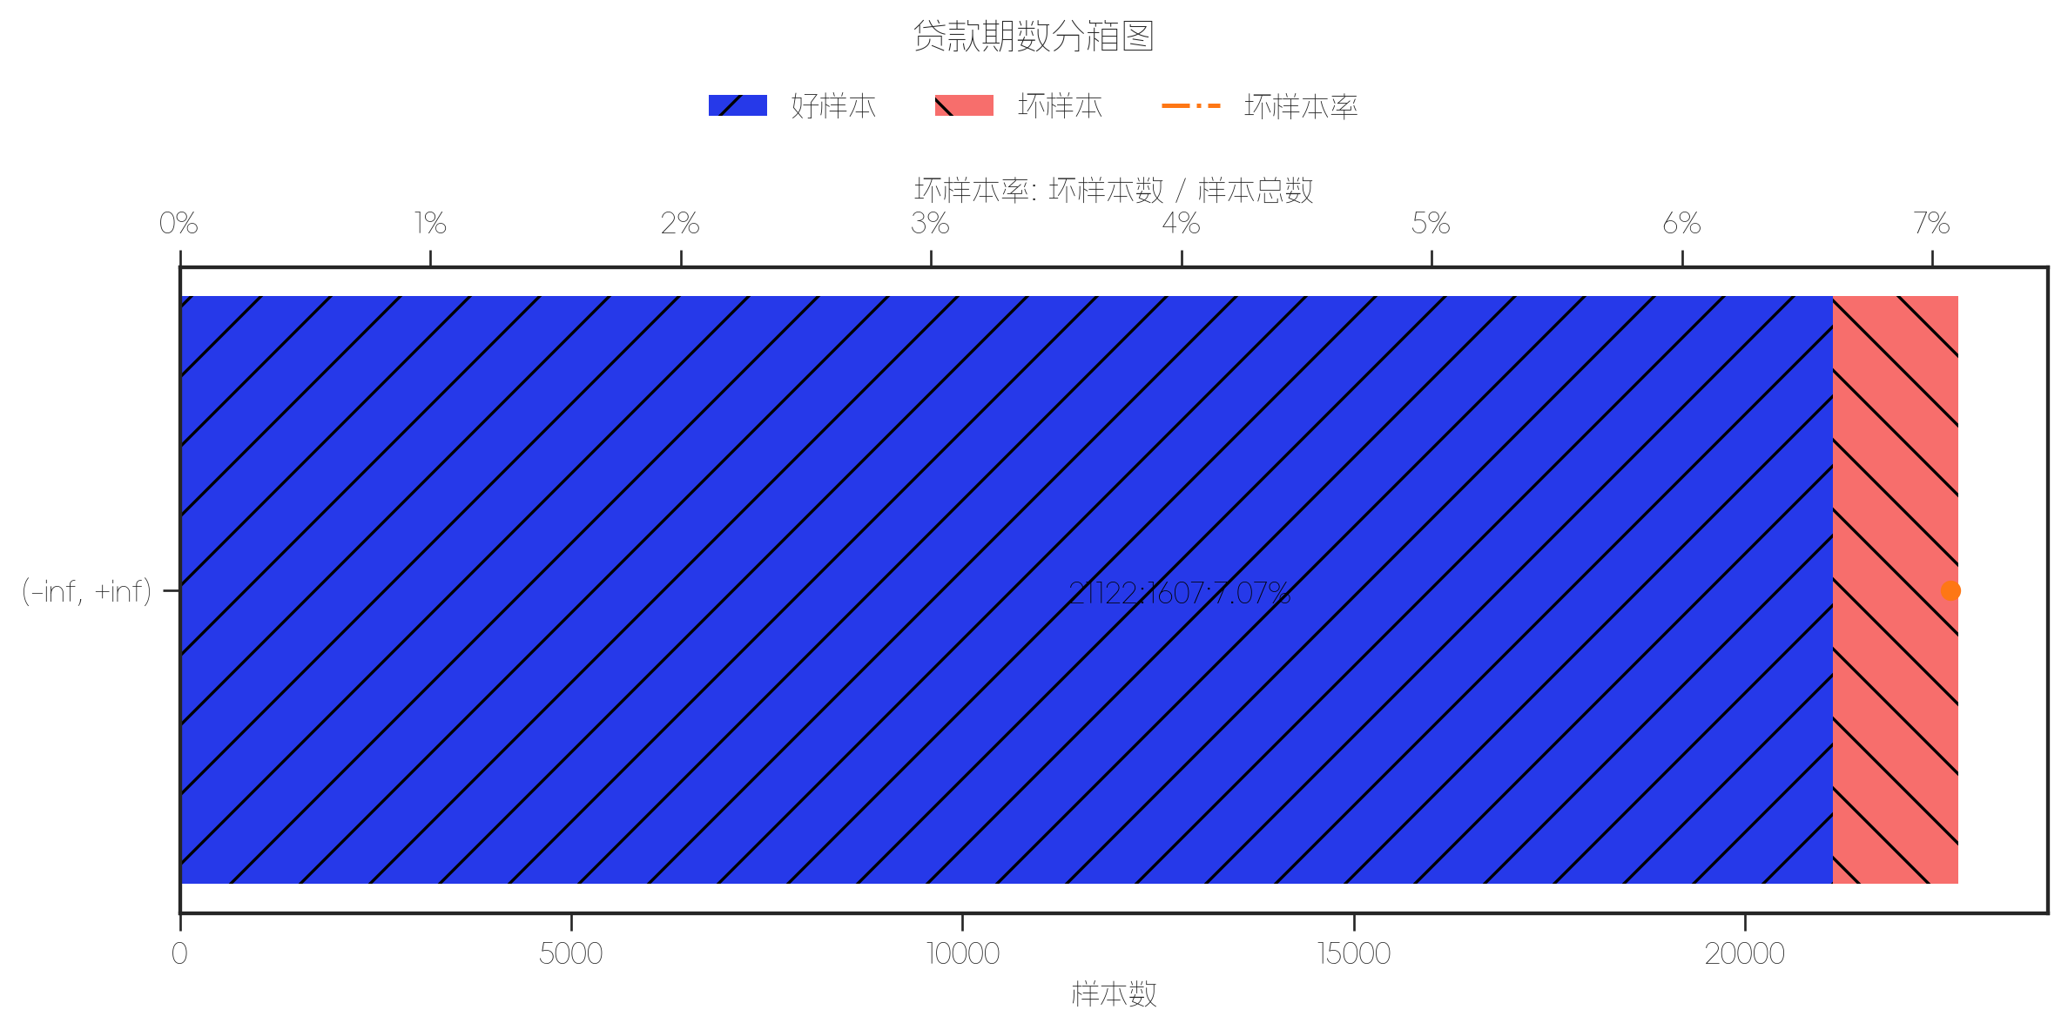
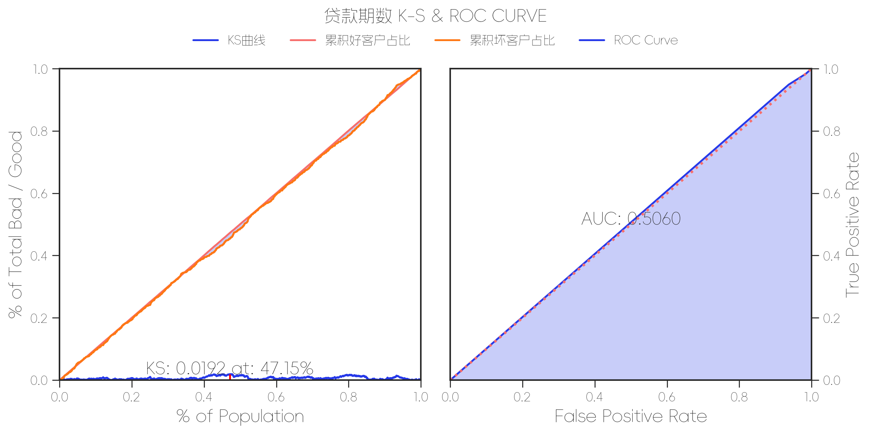
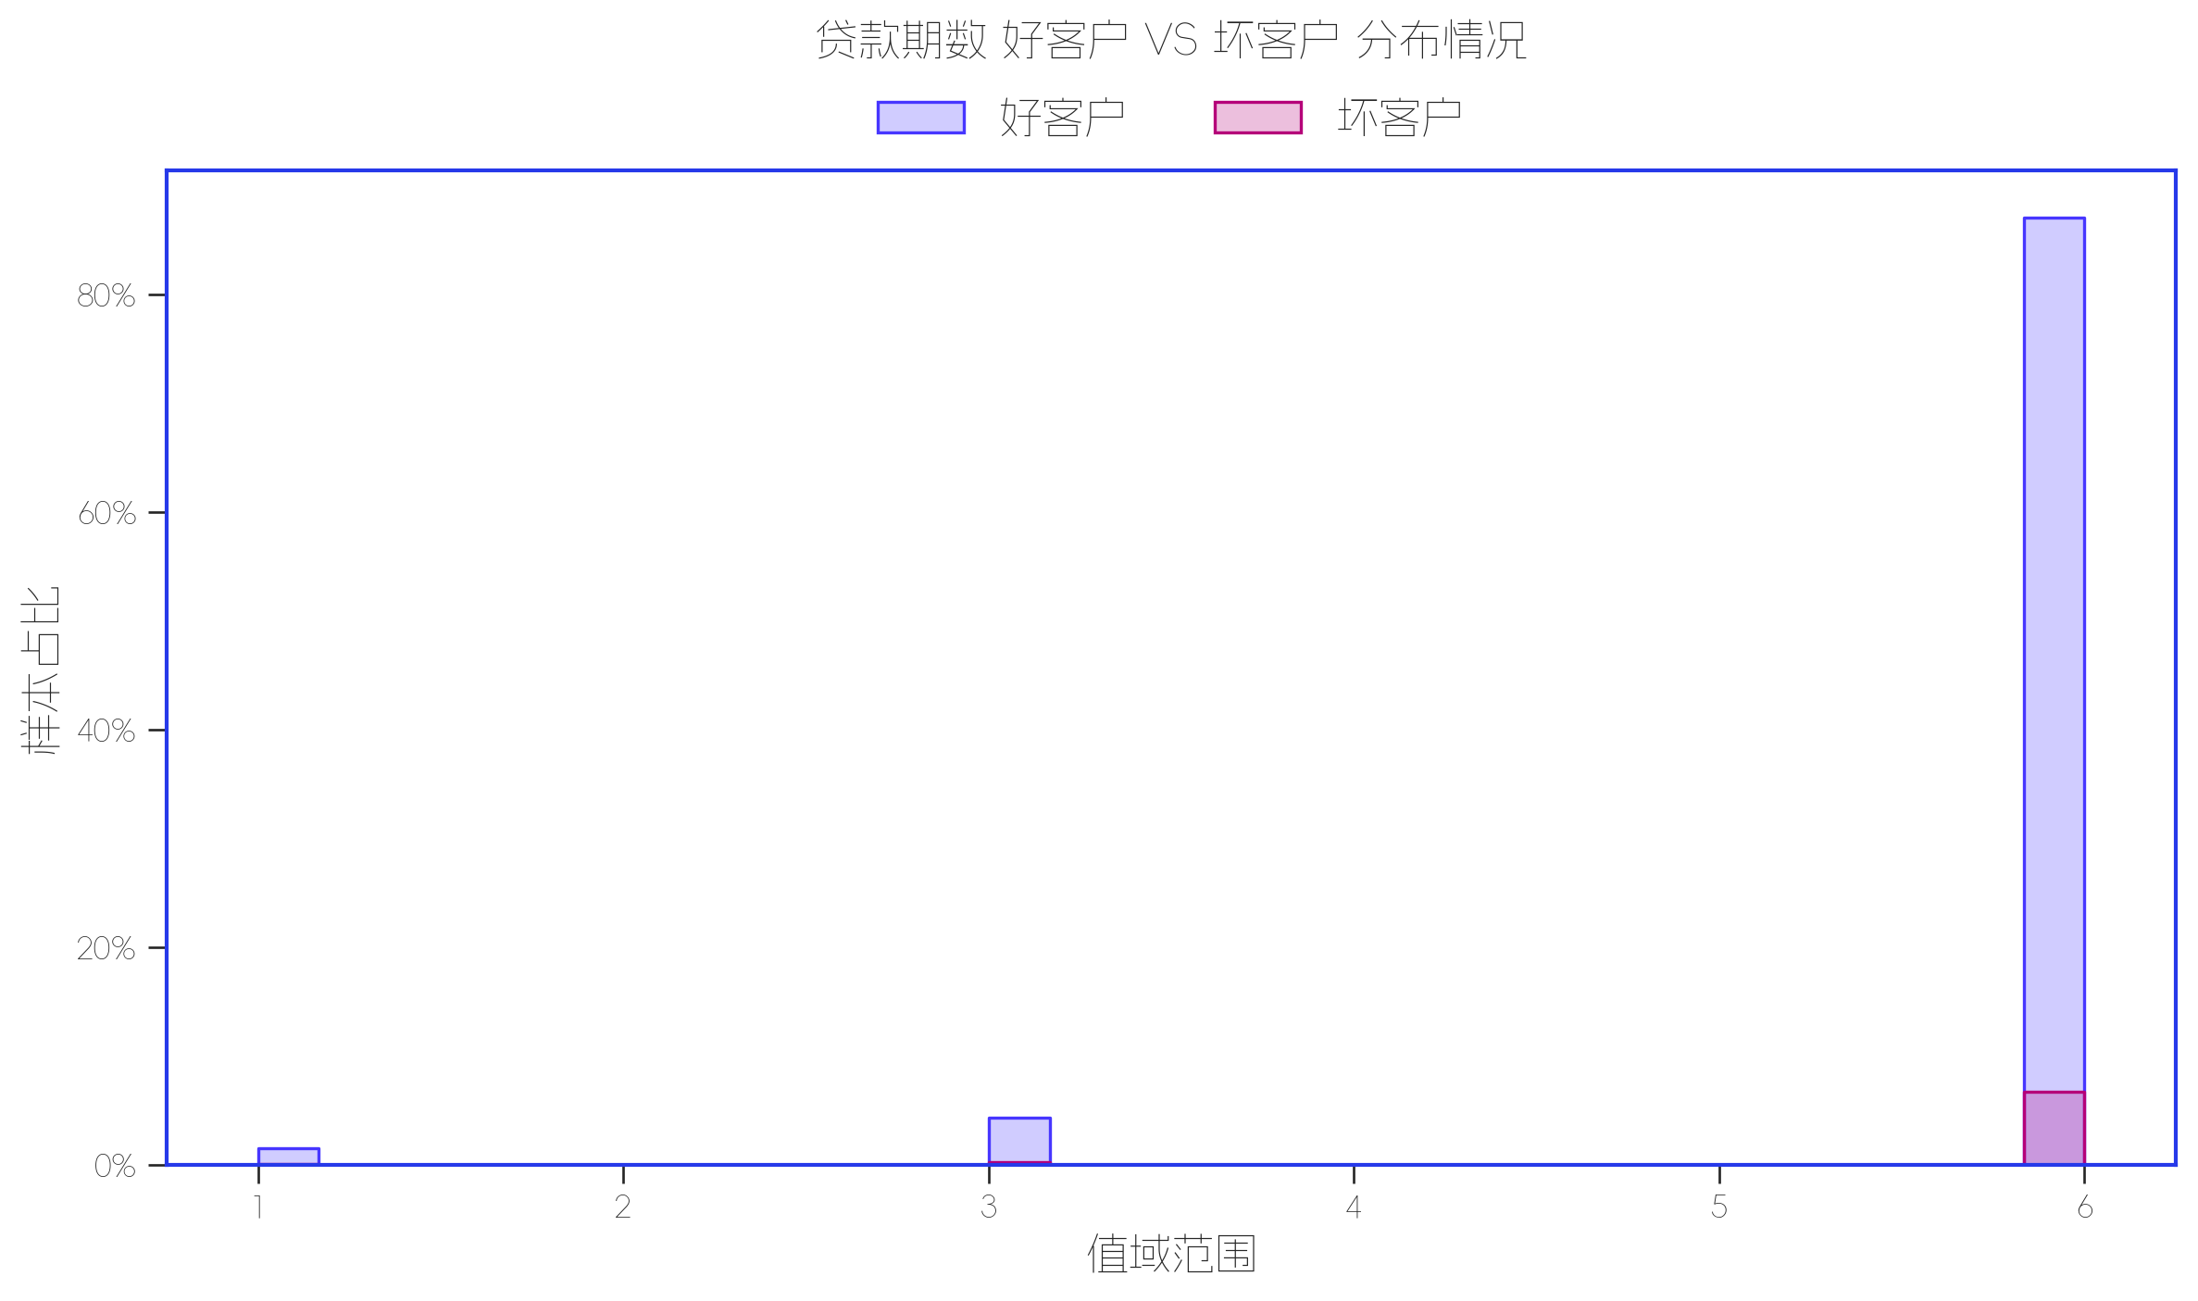

指标名称 | 指标含义 | 分箱标签 | 样本总数 | 好样本数 | 坏样本数 | 样本占比 | 好样本占比 | 坏样本占比 | 坏样本率 | 分档WOE值 | 分档IV值 | 指标IV值 | LIFT值 | 坏账改善 | 累积LIFT值 | 累积坏账改善 | 累积好样本数 | 累积坏样本数 | 分档KS值
放款期数 | 贷款期数 | (-inf, +inf) | 22729 | 21122 | 1607 | 100.00% | 100.00% | 100.00% | 7.07% | 0 | 0 | 0 | 100.00% | 0.00% | 100.00% | 0.00% | 21122 | 1607 | 0

